Pantallas
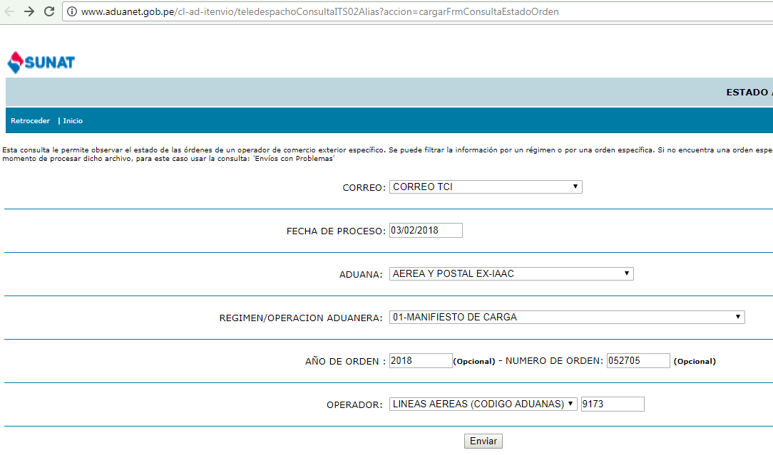
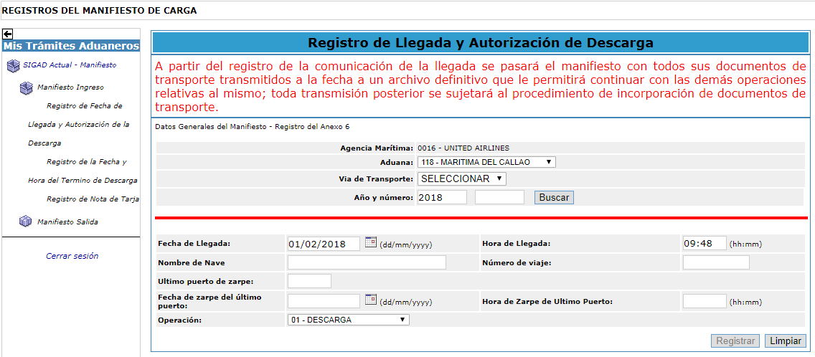

http://www.aduanet.gob.pe/cl-ad-itenvio/teledespachoConsultaITS02Alias?accion=consultarxOrdenOperador&cadu=235&tipmail=T&fechproc=03/02/2018&tipoper=4&opera=9173&wreg=01&wanord=2018&norden=052705

Hoja2
DATOS
CodAero | Nro Vuelo | Fecha Vuelo | FechaDescarga | TipoVuelo | Color | NOTAS
LP | 123 | 2018-05-04 | 2018-05-04 | COM | VER | Color: llamar a la funcion: FN_AVANCE_VUELO
LP | 324 | 2018-05-04 | 2018-05-04 | COM | VER | PASSENGER = COMERCIAL = COM
LP | 2342 | 2018-05-04 | 2018-05-04 | COM | VER | CARGO = CARGUERO = CAO
LP | 150 | 2018-05-04 | 2018-05-04 | COM | NAR
LA | 432 | 2018-05-04 | 2018-05-04 | COM | ROJ | FN_AVANCE_VUELO('CM', '761', '04/05/2018 12:30', '04/05/2018 13:45', 'IM')
LA | 5212 | 2018-05-04 | 2018-05-04 | CAO | VER | Codigo LA, Nro Vuelo, Fecha Vuelo, Fecha de Arribo, Negocio
LA | 1254 | 2018-05-04 | 2018-05-04 | CAO | NAR
UA | 987 | 2018-05-04 | 2018-05-04 | COM | ROJ | Valores de retorno:
 |  |  |  |  |  | ROJ: rojo
 |  |  |  |  |  | VER: verde
RESUMEN |  |  |  |  |  | NAR: Ambar
 | VER | NAR | ROJ
COM | 3 | 1 | 2
CAO | 1 | 1 | 0

